关系图
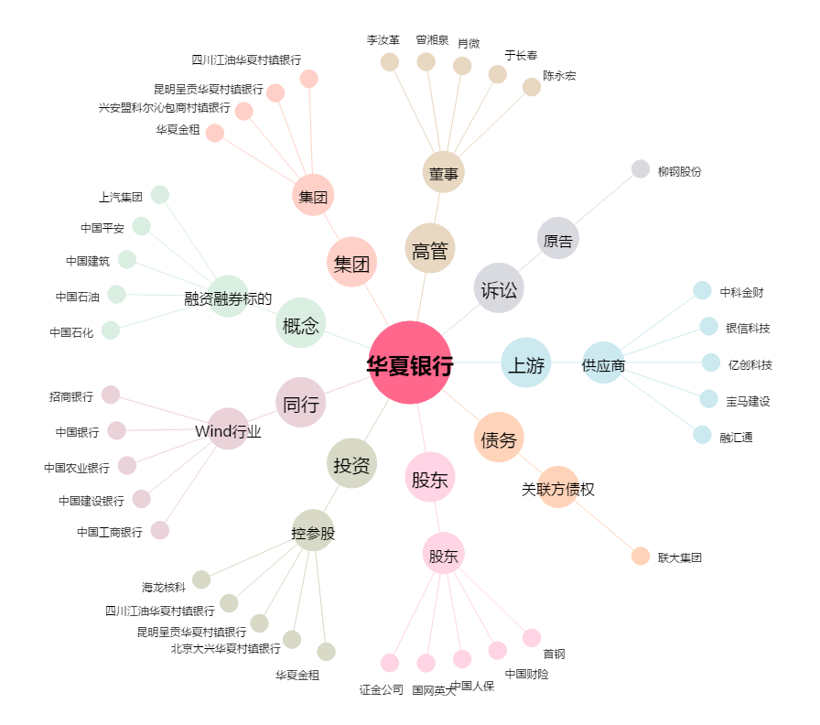
华夏银行[600015.SH] - 关系概览图

